题目
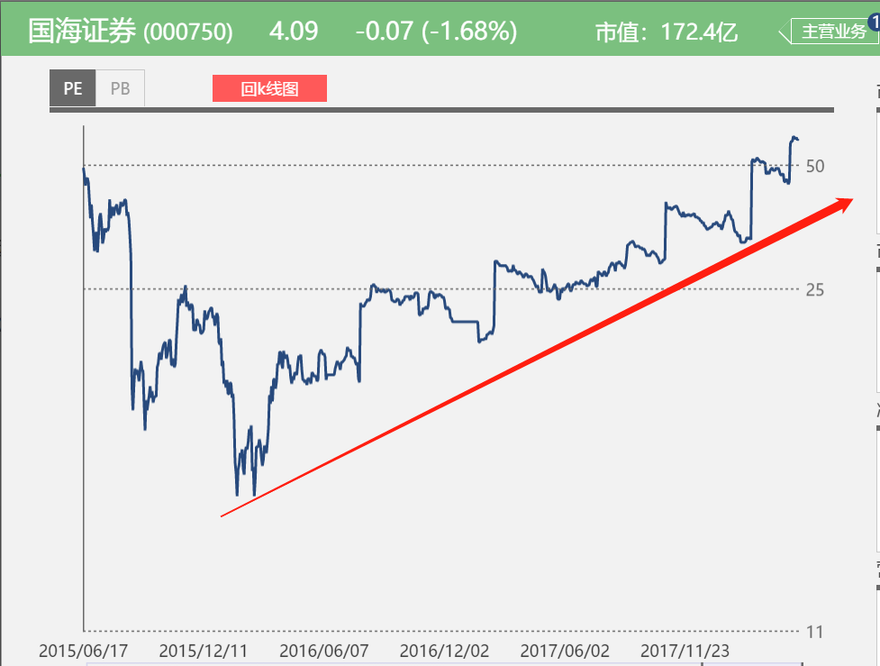
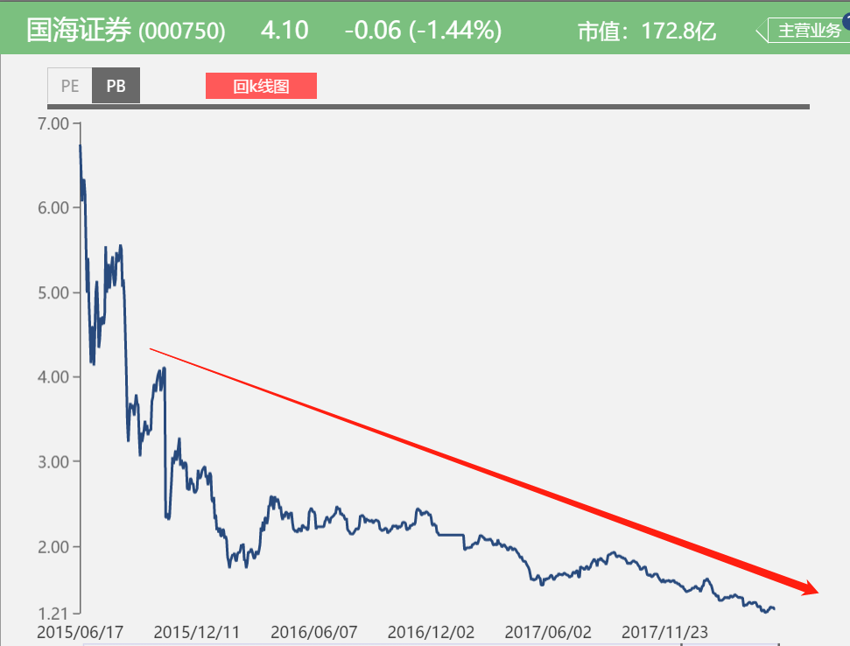
【18春训营 -价值投资新时代】任务七：券商—变局

【通关题】

1、券商的收入来源主要有哪些，分别占比多少？

业务 | 解释 | 举例 | 占比
经纪 | 为投资者服务，收取交易佣金 | 证券营业部，机构销售部 | 一般最高
投行 | 为企业服务，核心是帮企业融资，收取承销保荐费，募集费 | 证券承销，风投，并购，新三板业务 | 不定
资管 | 用客户的钱来投资，收取管理费和提成 | 基金，资管计划 | 不定
自营 | 用自己的钱来投资，赚取投资收益 | 股票、债权投资 | 不定
信用 | 提供融资融券服务，赚取利息 | 两融 | 新兴业务
咨询 | 为客户提供各种咨询服务，有免费，有付费 | 投研部 | 对客户一般都免费了

以上为查询了本次作业涉及的六家券商的所有业务，做了归纳合并，最终得出这六大主要业务，可详见sheet2的原始数据。
当然，也有把信用和咨询业务归到经纪业务中，把自营归到资管中的，简化为三大核心业务，即经纪/投行/资管
每家券商的业务收入占比都不一样，没有一个固定格局，一般来说，经纪业务收入占比最高，毕竟是券商最原始最基础的业务，但是近年来经纪收入在逐渐降低

下面我们列举一下中信证券(600030)2017年的业绩占比

分行业 | 营业收入 | 占比 | 利润率 | 备注
经纪业务 | 10,815,461,117.55 | 24.98% | 45.08%
资产管理业务 | 7,574,995,148.70 | 17.50% | 46.76%
证券投资业务 | 7,729,196,651.35 | 17.85% | 47.19% | 属于自营
证券承销业务 | 4,001,926,058.08 | 9.24% | 45.38% | 属于投行
其他业务 | 13,170,055,104.85 | 30.42% | 17.97%
合计 | 43,291,634,080.53 | 100.00% | 37.53

参考资料：https://www.zhihu.com/question/20108304

2、请列出券商主要收入各项下行业的排名前十。

下面我们均取2017年的业绩排名，大致看一下各业务的分布

经纪业务

排名 | 公司 | 市场份额（%） | 排名变化
1 | 华泰证券 | 7.528 | 0
2 | 中信证券 | 5.743 | 0
3 | 中国银河 | 4.573 | 0
4 | 广发证券 | 4.529 | 1
5 | 国泰君安 | 4.415 | -1
6 | 海通证券 | 4.392 | 0
7 | 申万宏源 | 4.103 | 0
8 | 招商证券 | 4.055 | 0
9 | 国信证券 | 3.248 | 0
10 | 中信建投 | 3.045 | 0

投行业务

排名 | 公司 | 市场份额（%） | 排名变化
1 | 中信证券 | 10.23 | 1
2 | 中信建投 | 8.793 | -1
3 | 招商证券 | 6.923 | 3
4 | 中金公司 | 5.977 | 3
5 | 国泰君安 | 5.883 | -2
6 | 德邦证券 | 4.477 | 7
7 | 海通证券 | 4.147 | -2
8 | 广发证券 | 3.508 | -4
9 | 光大证券 | 3.278 | 1
10 | 华泰联合证券 | 2.772 | -2

资管业务

排名 | 公司 | 资产净值合计(亿元) | 产品数量(合并) | 注：
1 | 广发资产管理 | 2814.47 | 95 | 证券公司资产管理业务，和目前资产管理公司是不一样的，
2 | 华融证券 | 1540.7 | 189 | 目前资产管理公司，俗称四大，也就是信达、东方、长城、华融，那是国家出资500亿注册的，
3 | 财通资管 | 1173.43 | 175 | 用来从事金融不良资产的管理与处置，也就是早期给银行剥离坏账用的。
4 | 华泰证券(上海) | 1061.85 | 105
5 | 广州证券 | 642.23 | 36
6 | 中信证券 | 634.34 | 273
7 | 中泰证券(上海)资产 | 623.56 | 64
8 | 国泰君安资产管理 | 622.01 | 163
9 | 光大证券资产管理 | 594.17 | 92
10 | 长江证券(上海) | 575.53 | 114

两融业务

排名 | 公司 | 市场份额（%） | 排名变化
1 | 中信证券 | 6.92 | 0
2 | 华泰证券 | 5.73 | 0
3 | 国泰君安 | 5.66 | 3
4 | 中国银河 | 5.56 | 1
5 | 广发证券 | 5.46 | -1
6 | 招商证券 | 5.33 | 1
7 | 申万宏源 | 5.26 | -4
8 | 海通证券 | 4.68 | 0
9 | 中信建投 | 4.52 | 2
10 | 国信证券 | 3.79 | -1

*自营和咨询业务暂无披露数据

资料来源：
http://www.sohu.com/a/216097670_168424

3、东方证券（600958）、中信证券（600030）和华泰证券（601688）最主要的不同是什么？

东方证券 | 资管公司发展来的中大型券商，四大国有资管公司之一，资管业务比较有优势，上市时间较晚，成长速度较快

中信证券 | 国内第一大综合券商，各业务均衡且都比较突出，尤其是投行业务，一枝独秀，是中国打造所谓“世界级券商/投行”的唯一标的

华泰证券 | 经纪业务市占率最高的大型老牌券商，靠低佣金占领市场，常常占据佣金(低)排行榜前3，近年来净利润较高

总结，三者作为综合性券商，最大不同还是主营或者说优势业务的的不同，东方的资管，中信的投行，华泰的经纪

4、中资券商和美国投行最主要的不同是什么？

1，先从概念上讲
国内的大概念是券商，没有独立的投行(中金公司算一个，且是国有)，投行只能算券商的一个部门，投行业务发展起步较晚，
投行也仅涉足证券的承销与发行，并购重组等

美国的大概念是投行，投资银行是相对商业银行讲的，如曾经著名的五大投行，其业务很广泛，包含国内券商的经纪业务，
比如曾经排名第一的美林(Merrill Lynch)，其经纪和自营业务也很突出

2，从资质和监管上讲
国内券商监管较严，要求必须有资本注册金，基本只能用资本金经营，杠杆率很低。所以券商更多代表是一种资质，在中国可以做投行业务的也只能是券商
美国投行与商业银行必须要有资本金不同的是，一般是指资本金、净资产较小，以中介服务为主体的企业，杠杆率很高，这也是08年金融危机众多投行破产的原因

5、你认为券商的估值比银行高主要是什么原因？你认为是否合理，为什么？

以PE和PB论，券商估值确实普遍比银行要高

1，银行业务单一，业绩稳定，基本只有存贷款，赚取利差，资本金充足，分母较大
券商业务多元化，自有资产较少，收入渠道多，也兼具银行的商业模式，比如两融就是贷款

2，银行在金融系统占绝对主导地位，稳定优先，未来发展空间较小，权重占比会慢慢降低
券商是股市最直接的代理人，股市是经济的晴雨表，市场行情好时，券商一般会率先发力，上涨空间较大

2，银行存在坏账风险，甚至会侵蚀资本金，出于此担忧，估值不会太高
券商自营业务规模不大，经济下行或市场不佳时，最多影响到佣金业务降低，投行和资管业务影响不大

总体上，三大金融体系，估值顺序基本上是，银行<保险<券商

这种情况是合理的，但是，差异不宜过大，20倍左右的券商和10倍以下的银行，比较合理，否则券商也将普遍进入高估阶段

6、近几年证券业最主要的政策变化有哪些？

1，监管趋严，资管新规降杠杆，去通道，回归提升主动投资盈利的本源
2，加强对外开放和改革，与国际主流模式接轨
3，重负债端转向重资产端，即骑大讲的轻资产→重资产
4，转变信贷思维，大力发展直接融资的投行业务，支持实体经济

7、证券业面临的最主要机遇是什么？

在市场逐步开放过程中，再叠加互联网金融的冲击，竞争加剧激烈，传统经纪业务佣金将越来越市场化，不再具备大的盈利空间，
所以，应该抓住开放的机遇，在遵守资管新规的基础上：

1，合理利用规则，适度杠杆，提升资本金利用率（资管）
2，提升自身业务创新能力，学习外资券商，大力发展直接融资的投行业务（投行）
3，提升主动投资能力，从“逐量”到“提质”的转变（自营）

8、证券业面临的最主要风险是什么？

主要风险就有：
1，开放市场，引入外资，缺失监管保护后的自身抗冲击能力
2，同质化竞争严重，盈利因子(比如佣金)市场化
3，股市下行，盈利来源和投资者热情锐减
4，重资产后的自身投资和盈利能力下降

9、08年华尔街投行崩溃的主要原因是什么？中国的券商面临着多大这样的风险？

08金融危机华尔街投行倒闭的主要原因是：
金融监管缺失；宽松的货币政策；金融衍生品滥用；超高的杠杆率；房地产次贷猛增(导火索)

中国券商也有倒闭的案例，比如南方证券、华夏证券、大鹏证券、天同证券，
其倒闭的主要原因是挪用了客户的保证金去投资，杠杆过高，巨额亏损，最后还不起了，就倒闭了

但是和美国比，中国券商本质上和美国投行的业务模式、监管政策都大有不同，不太具备美国投行大规模倒闭的风险
但是依旧会有一些少数个案持续被优胜劣汰

【附加题】

1、以一大一小，中信证券（600030）和国海证券（000750）为例，试从估值，AH价差，经营月报，A股成交量和资金面信息
等多个维度评估券商当前的性价比。

估值维度 | 中信证券 | 国海证券
PE(TTM) | 20.37 | 59.2
PE位置 | 41% | 31%
PB | 1.59 | 1.26
PB位置 | 28% | 6%
ROE | 7.81% | 2.13%
市值/亿元 | 2388 | 174 | 13.72
当前股价/元 | 19.87 | 4.16
最高股价/元 | 36.08 | 15.36

AH差价 | 中信证券 | 国海证券
A股股价 | 19.87 | 4.16
H股股价 | 20.1 | -
AH溢价 | 22.30% | -

经营月报 |  | 中信证券 | 国海证券
净利 | 18Q1 | 16.90% | -32.60%
 | 历史位置 | 46% | 36%
 | 17Q4 | 44.60% | -604.40%
 | 17Q3 | 11.20% | -53.30%
 | 17Q2 | -27.10% | -35.10%
 | 17Q1 | 40.25% | -33.50%
营收 | 18Q1 | 12.70% | -23.70%
 | 历史位置 | 44% | 25%
 | 17Q4 | 35.00% | -54.80%
 | 17Q3 | 10.40% | -33.40%
 | 17Q2 | -4.50% | -13.10%
 | 17Q1 | 13.35% | -16.80%

A股成交量 | 中信证券 | 国海证券
20日量能 | 放量14% | 缩量49%
20日均成交量/万手 | 104.68 | 17.67
20日均成交额/亿元 | 20.07 | 0.73 | 27.49
20日均换手率/% | 1.07 | 0.42

注：以上数据我们均取最近20成交日的均值计算，详细数据，可以看sheet2

资金面 | 中信证券 | 国海证券
股息率 | 2.04% | 1.47%
6个月解禁 | 0.00% | 0.00%
高送转 | - | -

综上：

估值上，中信PE明显低于国海，PB中信稍高，因此ROE中信是国海的3倍之多，在券商越来越重资产化的大背景下，ROE是核心竞争力，
国海虽估值较高但目前确实是在历史低位，可见之前的高估严重，目前处在价值回归阶段

AH溢价上，中信只有20%多，比较合理，当然依旧有下行空间

财报上，中信稳定，国海则下降明显

成交量上，中信放量，国海缩量，两者在市值13倍比值的基础上，20日成交量却达到27倍比值，中信更有资本青睐

资金面上，中信股息率大于国海，在重资产行业中，股息率是重要参考因素

综合以上五点，中信证券则更有性价比

2、观察第一创业（002797）、华西证券（002926），列举其上市后PE最大值，PE最小值，PB最大值，PB最小值，
同时段内中信证券和国海证券的PE/PB最大最小值，列举附加题的四家公司在该时段内从最高价到最低价的跌幅，说说你的结论。

 | 第一创业 | 日期 | 华西证券 | 日期
上市日期 |  | 2016-05-11 |  | 2018-02-05
PE_max | 161.62 | 2016-08-15 | 46.74 | 2018-02-08
PE_min | 37.15 | 2016-05-11 | 31.96 | 2018-04-20
差值 | -77.01% |  | -31.62%
PB_max | 15.12 | 2016-06-29 | 3.46 | 2018-02-08
PB_min | 2.89 | 2018-04-26 | 1.8 | 2018-04-26
差值 | -80.89% |  | -47.98%
股价_max | 28.35 | 2016-11-14 | 18.13 | 2018-02-08
股价_min | 7.33 | 2018-03-26 | 12.22 | 2018-04-26
跌幅 | -74.14% |  | -32.60%

注：依题意，上图蓝色的八个日期，我们取从最小到最大，那么定义的“同时段内”为[2016/05/11--2018/04/26]，中信和国海上市较早，为对比准确，我们同样取该时间段内

 | 中信证券 | 日期 | 国海证券 | 日期
上市日期 |  | 2003-01-06 |  | 2011-08-12 | 借壳
PE_max | 26.83 | 2018-01-24 | 60.2 | 2018-05-07
PE_min | 10.59 | 2016-05-13 | 17.01 | 2016-05-13
差值 | -60.53% |  | -71.74%
PB_max | 1.89 | 2018-01-24 | 2.47 | 2016-07-12
PB_min | 1.29 | 2017-05-10 | 1.21 | 2018-04-26
差值 | -31.75% |  | -51.01%
股价_max | 22.95 | 2018-01-24 | 8.07 | 2016-11-14
股价_min | 17.12 | 2018-02-12 | 3.96 | 2018-04-26
跌幅 | -25.40% |  | -50.93%

以上数据可以看出：

1，估值越高，股价下杀越多，可见长期内，券商一直在回归价值中枢。这也是其从负债端转向资产端的的表现，既然银行重资产，银行承载不了高估值，券商也一样如此。
估值：一创＞国海＞华西＞中信，跌幅也是，一创＞国海＞华西＞中信

2，次新股券商上市后，基本一直在杀估值，以目前华西绝对次新和30多倍的估值看，依旧在下跌通道内，暂不考虑。

3，国海的PE和PB的band的走势恰好相反，PE上行，PB下行，可见其ROE一直在下降，这和第一题分析的一致，其净资产盈利能力堪忧，尚无止颓趋势，应排最末。

4，最后再考虑中信和一创，一创目前60多倍的PE、3倍的PB、4.8%的ROE，与中信相比，都差距蛮大，不过好在其股价自高位已近腰斩再腰斩，故排在中信之后。

综上分析，给出选择排名的话

中信＞一创＞华西＞国海

